Estadísticas
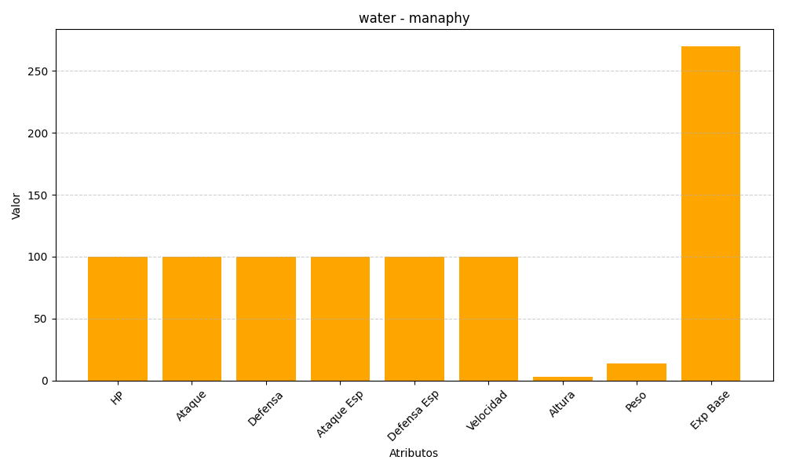
ID | Nombre | Tipo | HP | Ataque | Defensa | Ataque Especial | Defensa Especial | Velocidad | Altura | Peso | Experiencia Base
490 | manaphy | water | 100 | 100 | 100 | 100 | 100 | 100 | 3 | 14 | 270

